Sheet2
新开客户申请表
所属大区： 华南区 业务人员： 苏泽仪1
客户基本情况 | 客户名称 | 广州市云峰装饰工程有限公司 |  |  | 营业执照/身份证
 | 法人 | 陈云 | 电话 | 15875337242
 | 实际老板及电话 | 宋梦林 15875337242 | 老板生日 | 1975.04.04
 | 老板生肖 | 兔 | 店庆日
 | 营业执照地址 | 广州市南沙区东涌镇
 | 店面地址 | 广州市番禺区南村镇兴业大道1211号
 | 收货人、电话、地址 | 广州市番禺区南村镇兴业大道1211号
与侨宝签约情况 | 客户等级 | 特级经销商 | 新增分销数量 | 3
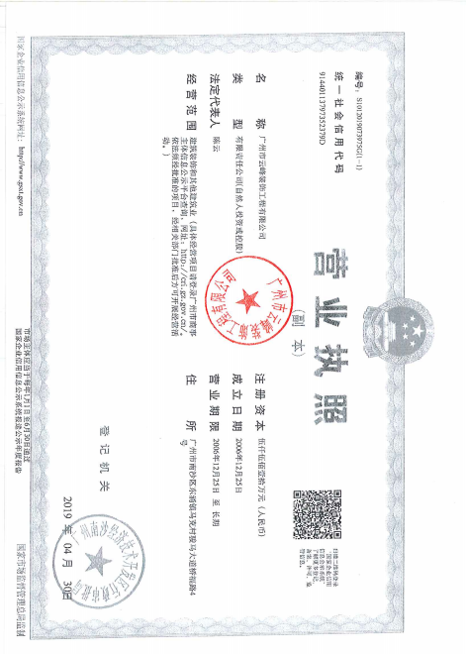
 | 任务量 | 200w | 首款 | 55w
 | 授权区域 | 番禺区南村镇 | 授权期限 | 1年
 | 是否为区域独家代理 | ¨ 是 √否
客户经营产品 | 所售产品是否全为侨宝 | 否 | 在售其他品牌名称 | 八百秀才
 | 全年销售所有产品总额 | 200w | 侨宝产品占比 | 50%
 | 侨宝陈皮占比 | 80% | 侨宝柑普茶占比 | 20
网点情况 | 列出名下现有分销体系 | 现目前番禺分销有3家
客户情况说明 | 客户具体情况说明 （不少于3条） | 1 | 该客户较配合公司跟进政策
 |  | 2 | 现店招为八百秀才 有意向加入侨宝陈皮广告投入
 |  | 3 | 该店位置好 于马路边上
该客户享受的折扣及优惠政策 |  | 特级经销商价
营销事业部总监签字

